N_3_3
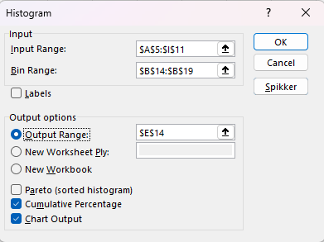
11.6 | 13.6 | 10.7 | 12.6 | 12.2 | 12.3 | 10.9 | 13 | 11.6
13.9 | 11.3 | 12.4 | 11.9 | 12 | 10.6 | 13.5 | 11.8 | 11.1
12.5 | 11.1 | 12.4 | 14 | 10.8 | 9.4 | 11.9 | 12.8 | 12.4
11.9 | 10.9 | 11.9 | 11 | 10.1 | 12.8 | 12.6 | 12.6 | 9.3
12.8 | 13.1 | 14.3 | 12 | 13 | 10.1 | 13.1 | 13
11.8 | 10.6 | 12.7 | 12.2 | 14.3 | 10.2 | 13.7 | 12.8
10.7 | 13.2 | 10.9 | 12.8 | 11.7 | 13 | 11.7 | 13.8

 | 9.5 |  |  | Bin | Frequency | Cumulative %
 | 10.5 |  |  | 9.5 | 2 | 3.33%
 | 11.5 |  |  | 10.5 | 3 | 8.33%
 | 12.5 |  |  | 11.5 | 12 | 28.33%
 | 13.5 |  |  | 12.5 | 19 | 60.00%
 | 14.5 |  |  | 13.5 | 17 | 88.33%
 |  |  |  | 14.5 | 7 | 100.00%
 |  |  |  | More | 0 | 100.00%
Histogram

